TABLE LIST
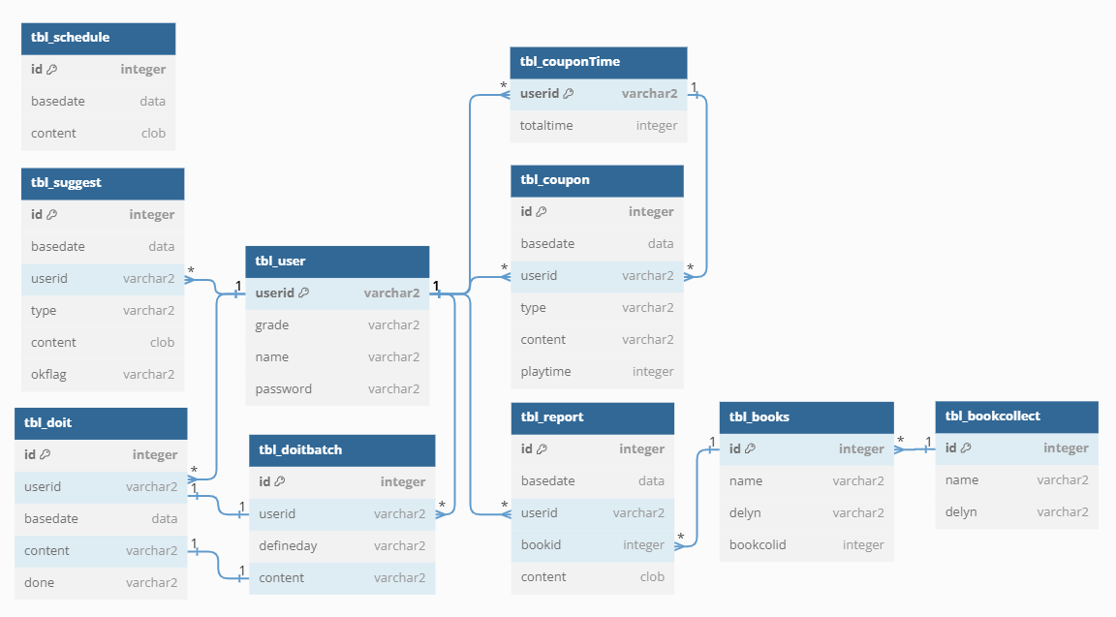
Sweet Home Ver 1.0.0
Table List
No | Table Name | 테이블 이름
1 | TBL_USER | 사용자 정의
2 | TBL_SCHEDULE | 일정
3 | TBL_DOIT | 일별 할일 체크 목록
4 | TBL_DOITBATCH | 할일 정의 목록
5 | TBL_REPORT | 독후감
6 | TBL_BOOKCOLLECT | 전집 목록
7 | TBL_BOOKS | 책 목록
8 | TBL_SUGGEST | 제안 목록
9 | TBL_COUPON | 쿠폰 목록
10 | TBL_COUPONTIME | 쿠폰 시간

